ПрогонТест tpo-aut-2022-1-f-157
Тест tpo-aut-2022-1-f-157 : Проверка просмотра введённых записей - Версия1

Описание теста: цель, сценарий и исходное состояние программы:
Цель:
Выполнить проверку просмотра введённых записей после выхода из приложения
Условия:
1. | Приложение запущено
2. | Выполнен тест-кейс tpo-aut-2022-1-f-71 : Проверка ввода идентификатора (логин) - Версия1
3. | Выполнен с позитивным результатом тест-кейс tpo-aut-2022-1-f-147 : Проверка создания и сохранения записи - Версия1
4. | Выполнить с позитивным результатом тест-кейс tpo-aut-2022-1-f-153 : Проверка удаления ранее введённых записей - Версия1
#: | Шаги: | Ожидаемая реакция: | Примечание | Execution Status:
1 | Нажать на виртуальную кнопку "Выход" | Выполнен выход из приложения |  | Пройден

2 | Выполнить тест-кейс tpo-aut-2022-1-f-71 : Проверка ввода идентификатора (логин) - Версия1 | Выполнен вход в приложение под логином "Кс4ниЯ" |  | Пройден
3 | Убедиться, что все ранее сделанные изменения сохранились и отображены в приложении | Убедиться, что все ранее сделанные изменения сохранились и отображены в приложении: "АбВгДеЁжЗи 7705+54" и "Новый 2023!" | При выходе из приложения не сохранились сделанные изменения с записями | Провален

Execution Attachments
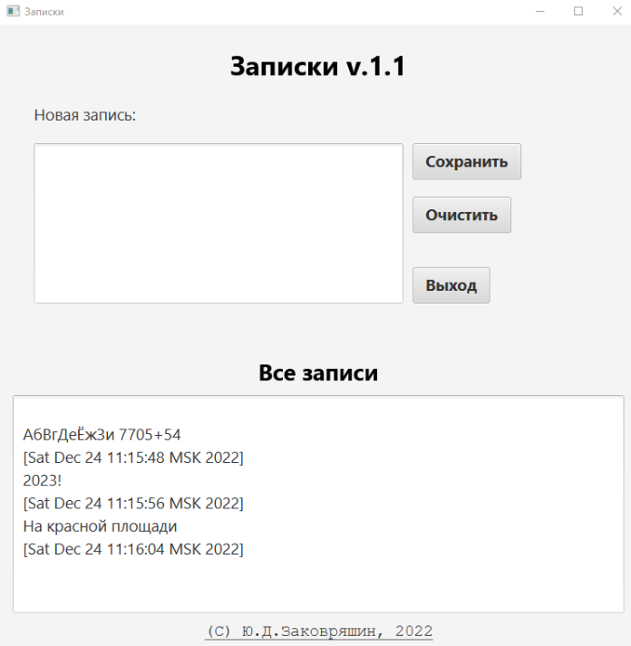

Способ прогона: | Вручную
Важность: | Высокая

Execution Result: | Провален

